Job Arena
JOB ARENA — SMK MUHAMMADIYAH (layout tetap)
Panduan job Muhammadiyah di GitHub (klik di sini)
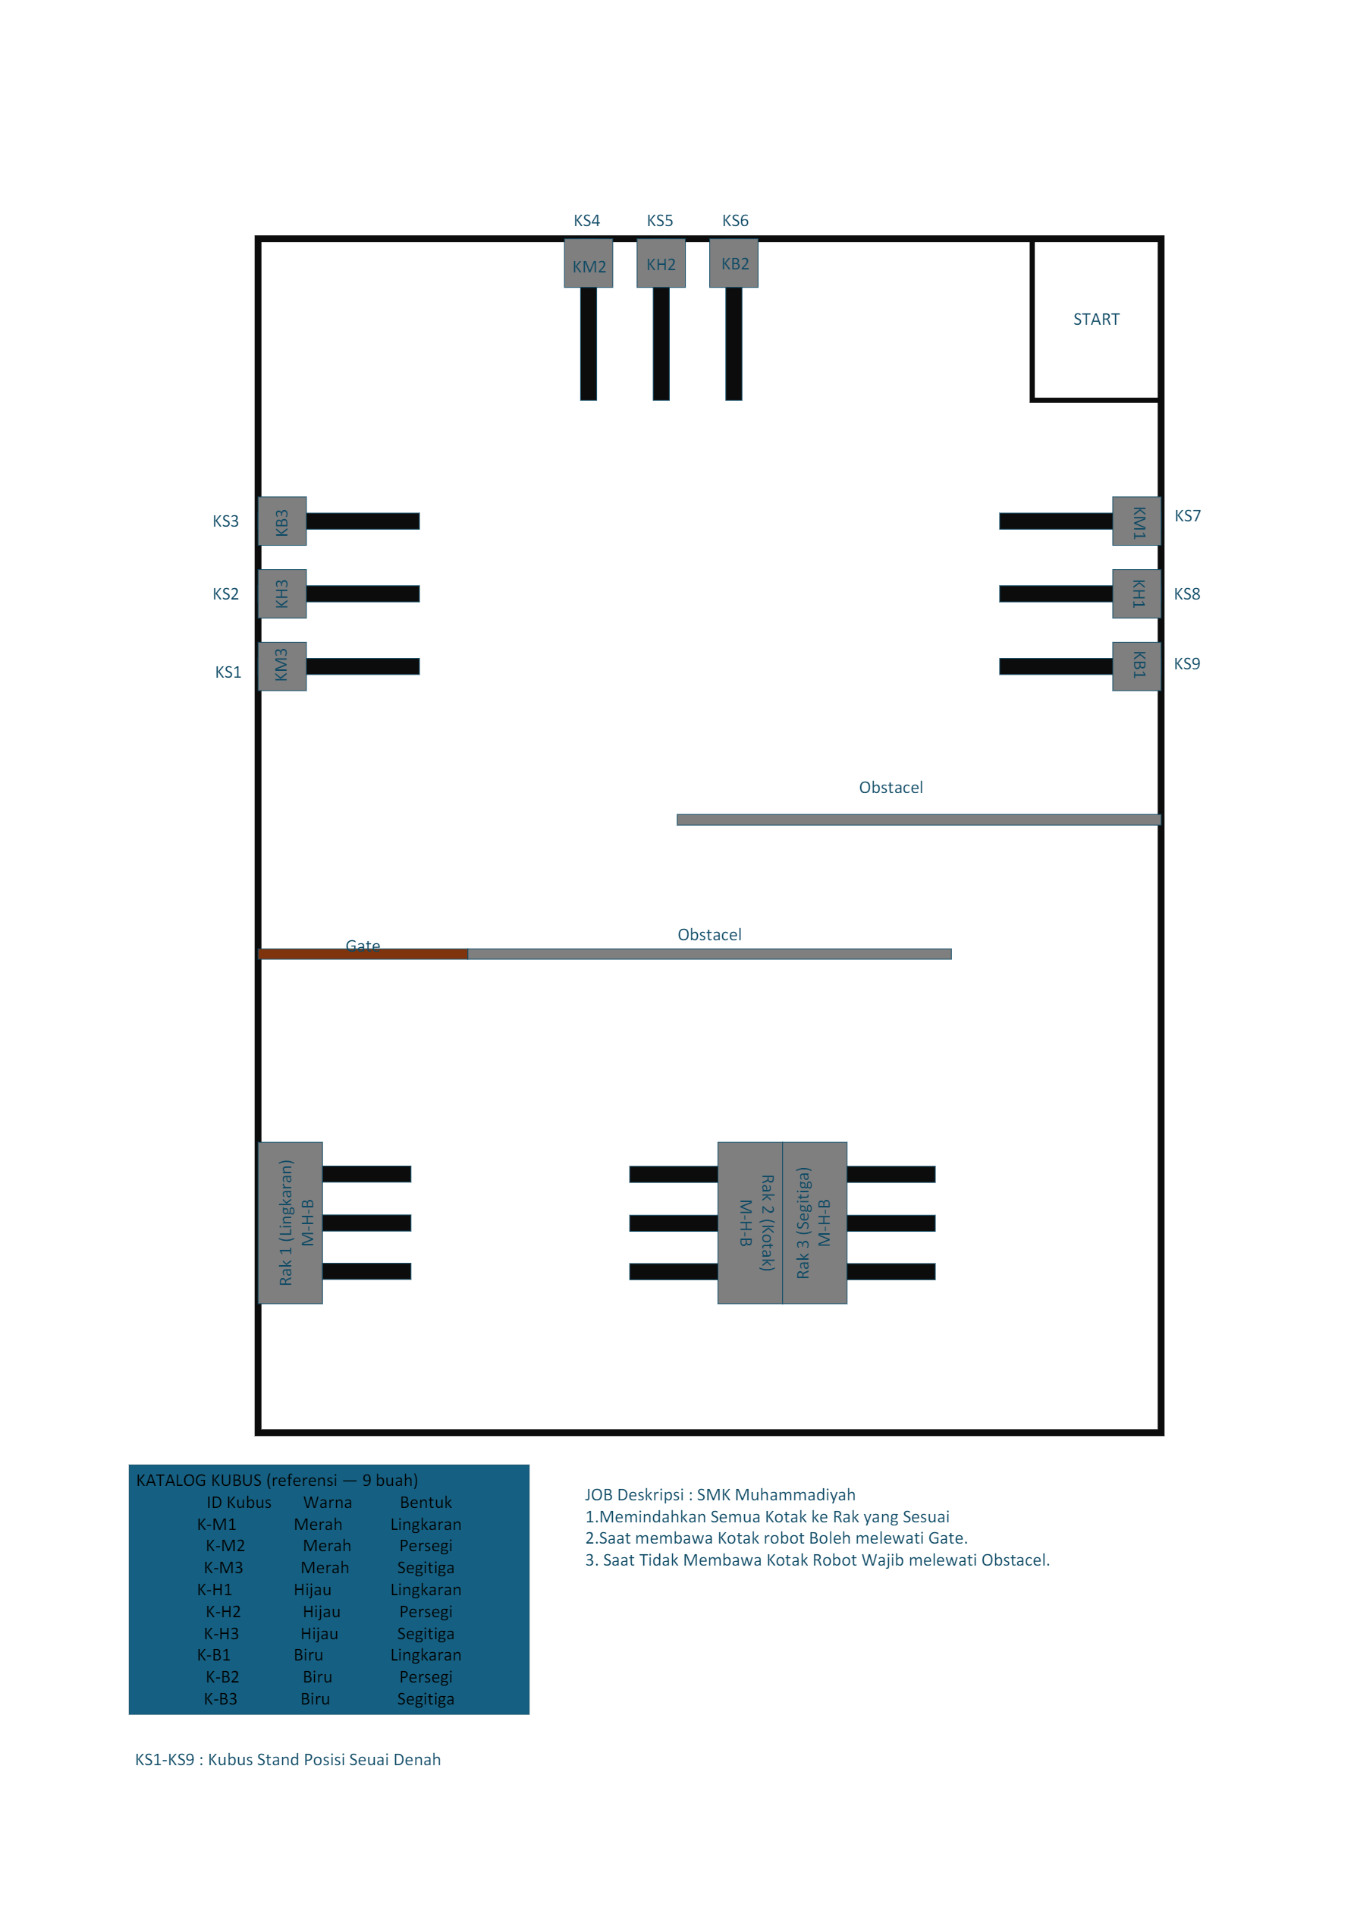

KATALOG KUBUS
ID Kubus | Warna | Bentuk | Stand (KS) | Target Rak | Slot warna
K-M1 | Merah | Lingkaran | KS7 | Rak 1 (Lingkaran) | Merah
K-M2 | Merah | Persegi | KS4 | Rak 2 (Persegi) | Merah
K-M3 | Merah | Segitiga | KS1 | Rak 3 (Segitiga) | Merah
K-H1 | Hijau | Lingkaran | KS8 | Rak 1 (Lingkaran) | Hijau
K-H2 | Hijau | Persegi | KS5 | Rak 2 (Persegi) | Hijau
K-H3 | Hijau | Segitiga | KS2 | Rak 3 (Segitiga) | Hijau
K-B1 | Biru | Lingkaran | KS9 | Rak 1 (Lingkaran) | Biru
K-B2 | Biru | Persegi | KS6 | Rak 2 (Persegi) | Biru
K-B3 | Biru | Segitiga | KS3 | Rak 3 (Segitiga) | Biru

POSISI STAND (KS) — denah
Stand | Lokasi | Kubus awal
KS1 | Kiri arena | K-M3
KS2 | Kiri arena | K-H3
KS3 | Kiri arena | K-B3
KS4 | Atas arena | K-M2
KS5 | Atas arena | K-H2
KS6 | Atas arena | K-B2
KS7 | Kanan arena | K-M1
KS8 | Kanan arena | K-H1
KS9 | Kanan arena | K-B1

RAK TARGET
Rak | Bentuk | Marker slot (M-H-B)
Rak 1 | Lingkaran | Merah | Hijau | Biru (kiri–tengah–kanan)
Rak 2 | Persegi | Merah | Hijau | Biru (kiri–tengah–kanan)
Rak 3 | Segitiga | Merah | Hijau | Biru (kiri–tengah–kanan)

JOB DESKRIPSI
1. Memindahkan semua kubus ke rak yang sesuai bentuk & warna (Lingkaran→Rak1, Persegi→Rak2, Segitiga→Rak3).
2. Saat membawa kubus: robot BOLEH melewati Gate.
3. Saat TIDAK membawa kubus: robot WAJIB melewati Obstacle.

OBSTACLE & GATE (referensi denah)
Gate: kiri bawah — boleh dilalui saat bawa kubus.
Obstacle: 2 buah di arena — wajib dilalui saat tanpa kubus.

